Solicitud gráfica
 | Área: | Matemáticas |  |  | Fecha:
 | Grado: | 7 |  |  | 2016-03-03
 | Título del tema: | Las expresiones algebraicas |  |  | ¿Cuaderno de estudio o recurso? | Recurso
 | Editor: | Adriana Ma. Pachón |  |  | Motor del recurso | M101

 | Código guión o recurso: | MA_07_09_REC220 | ← Para determinar este código, visite la hoja de Ayuda
 |  |  |  |  | ESPECIFICACIÓN DE ARCHIVOS A ENTREGAR
Núm. | Archivo Shutterstock o ruta en web | Imagen para: | Tipo | Ubicación de la imagen en el recurso M101 | Nombre imagen SMALL | Tamaño imagen SMALL | Nombre imagen ZOOM | Tamaño imagen ZOOM | Descripción | Observaciones
IMG01 | Ver descripción | Recurso M101 | Ilustración | Contenido | MA_07_09_REC220_IMG01n.png | 286 x 286 px | MA_07_09_REC220_IMG01a.png | 500 x 500 px | Rectángulo sus lados, lleva las fórmulas FQ01 y FQ02, que se encuentra en la carpeta de anexos.
IMG02 | Ver descripción | Recurso M101 | Ilustración | Contenido | MA_07_09_REC220_IMG02n.png | 286 x 286 px | MA_07_09_REC220_IMG02a.png | 500 x 500 px | Triángulo de diferentes tamaños sus lados. Para las fórmulas de los lados están en la carpeta de anexos: FQ03 y FQ04. Par el texto inferior: * Perímetro del triángulo: FQ05
IMG03 | Ver descripción | Recurso M101 | Ilustración | Contenido | MA_07_09_REC220_IMG03n.png | 286 x 286 px | MA_07_09_REC220_IMG03a.png | 500 x 500 px | Triángulo equilátero (todos los lados iguales) con un círculo en su interior blanco. Para los textos y las fórmulas que se encuentran en la carpeta de anexos: * Área del triángulo: FQ06 * Área del círculo: FQ07
IMG04 | Ver descripción | Recurso M101 | Ilustración | Contenido | MA_07_09_REC220_IMG04n.png | 286 x 286 px | MA_07_09_REC220_IMG04a.png | 500 x 500 px | Figura irregular. En cada lado se ubican las fórmulas que aparecen en la carpeta de anexos. FQ08 a FQ13. Deben estar en la misma posición que se muestran en la imagen.
IMG05 | Ver descripción | Recurso M101 | Ilustración | Contenido | MA_07_09_REC220_IMG05n.png | 286 x 286 px | MA_07_09_REC220_IMG05a.png | 500 x 500 px | Figura de un pentágono regular (5 lados iguales) con una estrella blanca en su interior como se ve en la imagen. Para los textos:: * Área de la estrella: FQ14 * Área del pentágono: FQ15
IMG06 | Ver descripción | Recurso M101 | Ilustración | Contenido | MA_07_09_REC220_IMG06n.png | 286 x 286 px | MA_07_09_REC220_IMG06a.png | 500 x 500 px | Triángulo equilátero (todos los lados iguales). En uno de sus lados tiene su longitud como aparece en la carpeta de anexos FQ16. | 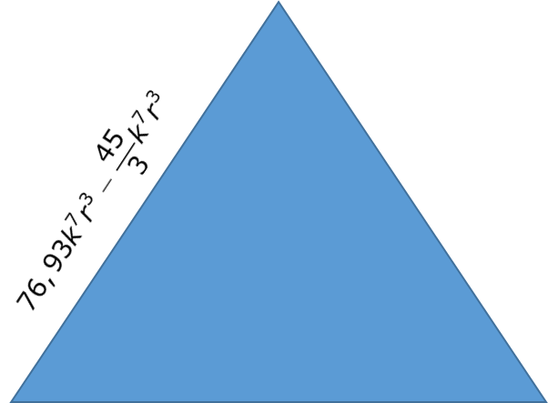
IMG07 | Ver descripción | Recurso M101 | Ilustración | Contenido | MA_07_09_REC220_IMG07n.png | 286 x 286 px | MA_07_09_REC220_IMG07a.png | 500 x 500 px | Pentágono regular (5 lados iguales). En uno de sus lados tiene la longitud que se muestra, y que aparece en la carpeta de anexos FQ17. | 